P1～3
 | １ 地 区 別 人 口 と 世 帯
 | ←表紙へ |  |  |  |  |  |  |  |  |  |  |  |  |  | 地区別町丁字別人口と世帯(P4～P8)へ→
 |  |  |  |  |  |  |  |  |  |  |  |  |  |  |  |  |  |  |  |  | 令和2年9月1日現在
 |  | 区・地区名 |  |  | 世帯数 |  |  | 人 口 |  |  |  |  |  |  |  | 前月差引 人口増減 | 人口密度 (人/ｋ㎡） |  | 人口分布 （％）
 |  |  |  |  |  |  |  | 総 数 |  |  | 男 |  | 女
 |  | 総 数 |  |  | 331,183 |  |  | 722,973 |  |  | 361,189 |  | 361,784 |  |  | -10 | 2,198 |  | 100.0
 |  | 緑 区 |  |  | 74,599 |  |  | 169,817 |  |  | 85,315 |  | 84,502 |  |  | 35 | 669 |  | 23.5
 |  | 中 央 区 |  |  | 124,535 |  |  | 272,463 |  |  | 136,777 |  | 135,686 |  |  | -41 | 7,390 |  | 37.7
 |  | 南 区 |  |  | 132,049 |  |  | 280,693 |  |  | 139,097 |  | 141,596 |  |  | -4 | 7,365 |  | 38.8

 |  | 緑 区 |  |  | 74,599 |  |  | 169,817 |  |  | 85,315 |  | 84,502 |  |  | 35 | 669 |  | 100.0 | (23.5)
 |  |  | 橋本地区 |  | 34,916 |  |  | 73,513 |  |  | 37,115 |  | 36,398 |  |  | 32 | 9,486 |  | 43.3 | (10.2)
 |  |  | 大沢地区 |  | 13,357 |  |  | 33,041 |  |  | 16,529 |  | 16,512 |  |  | 57 | 4,336 |  | 19.5 | (4.6)
 |  |  | 城山地区 |  | 9,663 |  |  | 23,058 |  |  | 11,475 |  | 11,583 |  |  | -15 | 1,158 |  | 13.6 | (3.2)
 |  |  | 津久井地区 |  | 10,156 |  |  | 23,920 |  |  | 12,012 |  | 11,908 |  |  | -22 | 196 |  | 14.1 | (3.3)
 |  |  | 相模湖地区 |  | 3,237 |  |  | 7,774 |  |  | 3,964 |  | 3,810 |  |  | -19 | 246 |  | 4.6 | (1.1)
 |  |  | 藤野地区 |  | 3,270 |  |  | 8,511 |  |  | 4,220 |  | 4,291 |  |  | 2 | 131 |  | 5.0 | (1.2)
 |  | 中 央 区 |  |  | 124,535 |  |  | 272,463 |  |  | 136,777 |  | 135,686 |  |  | -41 | 7,390 |  | 100.0 | (37.7)
 |  |  | 小山地区 |  | 10,040 |  |  | 20,842 |  |  | 10,573 |  | 10,269 |  |  | 4 | 5,822 |  | 7.6 | (2.9)
 |  |  | 清新地区 |  | 15,334 |  |  | 31,113 |  |  | 15,868 |  | 15,245 |  |  | -9 | 10,994 |  | 11.4 | (4.3)
 |  |  | 横山地区 |  | 6,059 |  |  | 14,443 |  |  | 7,159 |  | 7,284 |  |  | 1 | 7,936 |  | 5.3 | (2.0)
 |  |  | 中央地区 |  | 18,300 |  |  | 35,984 |  |  | 17,969 |  | 18,015 |  |  | -15 | 10,491 |  | 13.2 | (5.0)
 |  |  | 星が丘地区 |  | 7,963 |  |  | 17,535 |  |  | 8,703 |  | 8,832 |  |  | 6 | 12,615 |  | 6.4 | (2.4)
 |  |  | 光が丘地区 |  | 11,076 |  |  | 26,233 |  |  | 12,896 |  | 13,337 |  |  | 20 | 10,578 |  | 9.6 | (3.6)
 |  |  | 大野北地区 |  | 29,855 |  |  | 63,019 |  |  | 31,671 |  | 31,348 |  |  | -23 | 9,770 |  | 23.1 | (8.7)
 |  |  | 田名地区 |  | 12,161 |  |  | 30,116 |  |  | 15,287 |  | 14,829 |  |  | 9 | 3,111 |  | 11.1 | (4.2)
 |  |  | 上溝地区 |  | 13,747 |  |  | 33,178 |  |  | 16,651 |  | 16,527 |  |  | -34 | 6,368 |  | 12.2 | (4.6)
 |  | 南 区 |  |  | 132,049 |  |  | 280,693 |  |  | 139,097 |  | 141,596 |  |  | -4 | 7,365 |  | 100.0 | (38.8)
 |  |  | 大野中地区 |  | 27,671 |  |  | 63,407 |  |  | 31,419 |  | 31,988 |  |  | 18 | 7,906 |  | 22.6 | (8.8)
 |  |  | 大野南地区 |  | 38,975 |  |  | 79,735 |  |  | 39,432 |  | 40,303 |  |  | 2 | 14,524 |  | 28.4 | (11.0)
 |  |  | 麻溝地区 |  | 7,281 |  |  | 18,401 |  |  | 9,198 |  | 9,203 |  |  | -1 | 2,250 |  | 6.6 | (2.5)
 |  |  | 新磯地区 |  | 5,210 |  |  | 13,196 |  |  | 6,673 |  | 6,523 |  |  | 15 | 2,188 |  | 4.7 | (1.8)
 |  |  | 相模台地区 |  | 22,316 |  |  | 45,105 |  |  | 22,340 |  | 22,765 |  |  | -29 | 7,913 |  | 16.1 | (6.2)
 |  |  | 相武台地区 |  | 9,638 |  |  | 19,107 |  |  | 9,434 |  | 9,673 |  |  | -49 | 11,109 |  | 6.8 | (2.6)
 |  |  | 東林地区 |  | 20,958 |  |  | 41,742 |  |  | 20,601 |  | 21,141 |  |  | 40 | 14,055 |  | 14.9 | (5.8)
 |  | （注） (１) 人口密度は平成31年4月1日現在の市面積を基に算出したものである。
 |  | (2) 世帯数と人口は平成27年国勢調査の確定数を基礎とし、以後、毎月の住民基本台帳の増減を加減して
 |  | 推計したものである。
 |  | (3) 各地区の人口分布は区内における構成比を表している。なお、四捨五入したため合計が一致しない場合がある。

－ 前 月 中 の 人 口 異 動 状 況 －

 | 《 | 8月中の減少人口： |  |  |  | -10 |  | 人 |  | 8月中の自然減： |  |  | -174 |  | 人 |  | 8月中の社会増： |  |  | 164 |  | 人 | 》

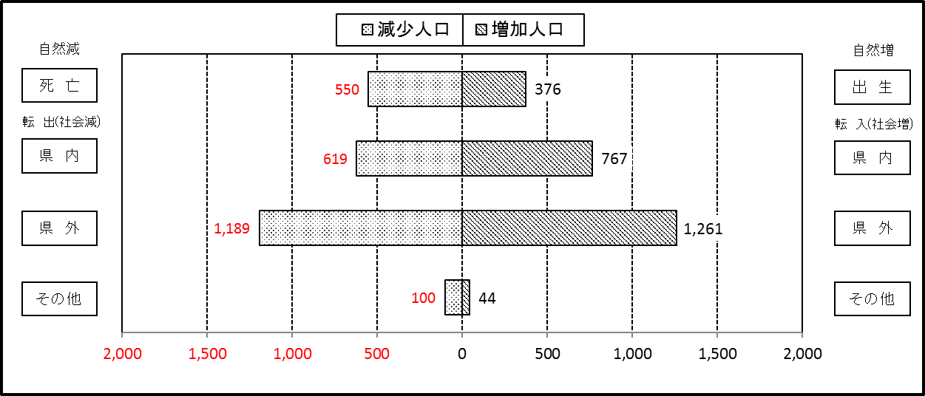

２ 人 口 異 動 状 況

 |  |  |  |  |  |  |  |  |  |  |  |  |  |  |  |  |  |  |  |  |  |  | 令和２年8月中
 |  |  |  | 人口増減 | 自 然 増 減 |  |  |  |  |  | 社 会 増 減 |  |  |  |  |  |  |  |  |  |  | 対前月 増減率(％)
 |  |  |  |  | 増 減 |  | 増 |  | 減 |  | 増 減 | 増 |  |  |  |  | 減
 |  |  |  |  |  |  | 出 生 |  | 死 亡 |  |  | 転 入 |  | 市内異動 |  | 区内異動 | 転 出 |  | 市内異動 | 区内異動
 |  |  |  |  |  |  |  |  |  |  |  |  |  | 他区から転入 |  | 他地区から転居 |  |  | 他区への転出 | 他地区への転居
総 数 |  |  |  | -10 | -174 |  | 376 |  | 550 |  | 164 | 2,072 |  | 499 |  | 1,397 | 1,908 |  | 499 | 1,397 |  | 0.00
緑 区 |  |  |  | 35 | -72 |  | 71 |  | 143 |  | 107 | 445 |  | 172 |  | 333 | 351 |  | 159 | 333 |  | 0.02
 | 橋本地区 |  |  | 32 | -4 |  | 42 |  | 46 |  | 36 | 248 |  | 78 |  | 197 | 190 |  | 80 | 217 |  | 0.04
 | 大沢地区 |  |  | 57 | -13 |  | 14 |  | 27 |  | 70 | 82 |  | 54 |  | 65 | 51 |  | 38 | 42 |  | 0.17
 | 城山地区 |  |  | -15 | -8 |  | 9 |  | 17 |  | -7 | 27 |  | 24 |  | 50 | 55 |  | 20 | 33 |  | -0.07
 | 津久井地区 |  |  | -22 | -21 |  | 6 |  | 27 |  | -1 | 44 |  | 14 |  | 14 | 34 |  | 13 | 26 |  | -0.09
 | 相模湖地区 |  |  | -19 | -16 |  | 0 |  | 16 |  | -3 | 15 |  | 2 |  | 1 | 11 |  | 3 | 7 |  | -0.24
 | 藤野地区 |  |  | 2 | -10 |  | 0 |  | 10 |  | 12 | 29 |  | 0 |  | 6 | 10 |  | 5 | 8 |  | 0.02
中 央 区 |  |  |  | -41 | -51 |  | 153 |  | 204 |  | 10 | 701 |  | 219 |  | 562 | 681 |  | 229 | 562 |  | -0.02
 | 小山など6地区 |  |  | 7 | -24 |  | 85 |  | 109 |  | 31 | 384 |  | 118 |  | 338 | 350 |  | 114 | 345 |  | 0.00
 | 大野北地区 |  |  | -23 | -10 |  | 39 |  | 49 |  | -13 | 202 |  | 36 |  | 121 | 193 |  | 47 | 132 |  | -0.04
 | 田名地区 |  |  | 9 | -15 |  | 9 |  | 24 |  | 24 | 59 |  | 44 |  | 46 | 68 |  | 26 | 31 |  | 0.03
 | 上溝地区 |  |  | -34 | -2 |  | 20 |  | 22 |  | -32 | 56 |  | 21 |  | 57 | 70 |  | 42 | 54 |  | -0.10
南 区 |  |  |  | -4 | -51 |  | 152 |  | 203 |  | 47 | 926 |  | 108 |  | 502 | 876 |  | 111 | 502 |  | 0.00
 | 大野中地区 |  |  | 18 | -18 |  | 29 |  | 47 |  | 36 | 186 |  | 49 |  | 90 | 170 |  | 48 | 71 |  | 0.03
 | 大野南地区 |  |  | 2 | 0 |  | 48 |  | 48 |  | 2 | 304 |  | 11 |  | 132 | 269 |  | 20 | 156 |  | 0.00
 | 麻溝地区 |  |  | -1 | -3 |  | 14 |  | 17 |  | 2 | 32 |  | 20 |  | 17 | 41 |  | 17 | 9 |  | -0.01
 | 新磯地区 |  |  | 15 | -8 |  | 2 |  | 10 |  | 23 | 39 |  | 11 |  | 6 | 20 |  | 6 | 7 |  | 0.11
 | 相模台地区 |  |  | -29 | -23 |  | 17 |  | 40 |  | -6 | 128 |  | 8 |  | 113 | 139 |  | 10 | 106 |  | -0.06
 | 相武台地区 |  |  | -49 | -3 |  | 13 |  | 16 |  | -46 | 48 |  | 2 |  | 27 | 80 |  | 3 | 40 |  | -0.26
 | 東林地区 |  |  | 40 | 4 |  | 29 |  | 25 |  | 36 | 189 |  | 7 |  | 117 | 157 |  | 7 | 113 |  | 0.10
 | （注） 中央区の小山など6地区とは、小山、清新、横山、中央、星が丘、光が丘の6地区である。

－ 地 区 別 人 口 異 動 状 況 －

 | 《 | 8月中の減少人口： |  |  |  | -10 |  | 人 |  | 8月中の自然減： |  |  | -174 |  | 人 |  | 8月中の社会増： |  |  | 164 |  | 人 | 》

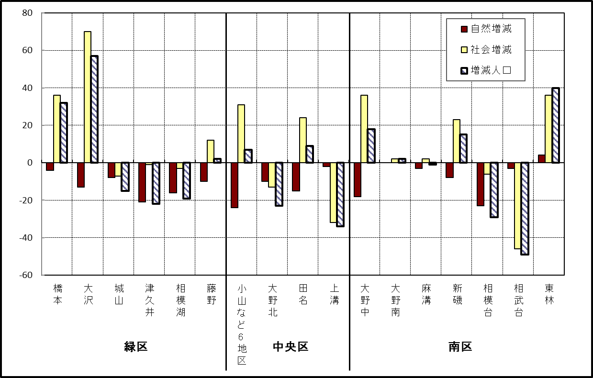

 | （注）小山など6地区とは、小山、清新、横山、中央、星が丘、光が丘の6地区である。

－ 年 間 人 口 異 動 状 況 －

 |  |  |  |  |  |  |  |  |  |  |  |  |  | 令和元年9月１日 |  |  |  | ～ | 2020-08-31
 |  |  |  | 人口増減 | 自 然 増 減 |  |  |  |  |  | 社 会 増 減
 |  |  |  |  | 増 減 |  | 増 |  | 減 |  | 増 減 | 増 |  |  |  |  | 減
 |  |  |  |  |  |  | 出 生 |  | 死 亡 |  |  | 転 入 |  | 市内異動 |  | 区内異動 | 転 出 |  | 市内異動 | 区内異動
 |  |  |  |  |  |  |  |  |  |  |  |  |  | 他区から転入 |  | 他地区から転居 |  |  | 他区への転出 | 他地区への転居
総 数 |  |  |  | 403 | -1,762 |  | 4,792 |  | 6,554 |  | 2,165 | 28,788 |  | 5,237 |  | 16,062 | 26,623 |  | 5,237 | 16,062
緑 区 |  |  |  | -1,037 | -653 |  | 996 |  | 1,649 |  | -384 | 5,716 |  | 1,337 |  | 3,427 | 5,782 |  | 1,655 | 3,427
 | 橋本地区 |  |  | -347 | 28 |  | 546 |  | 518 |  | -375 | 3,434 |  | 654 |  | 1,828 | 3,475 |  | 905 | 1,911
 | 大沢地区 |  |  | 119 | -94 |  | 209 |  | 303 |  | 213 | 815 |  | 427 |  | 577 | 787 |  | 389 | 430
 | 城山地区 |  |  | -177 | -111 |  | 117 |  | 228 |  | -66 | 559 |  | 111 |  | 550 | 573 |  | 162 | 551
 | 津久井地区 |  |  | -363 | -281 |  | 82 |  | 363 |  | -82 | 490 |  | 122 |  | 339 | 547 |  | 144 | 342
 | 相模湖地区 |  |  | -184 | -101 |  | 24 |  | 125 |  | -83 | 176 |  | 13 |  | 60 | 193 |  | 30 | 109
 | 藤野地区 |  |  | -85 | -94 |  | 18 |  | 112 |  | 9 | 242 |  | 10 |  | 73 | 207 |  | 25 | 84
中 央 区 |  |  |  | 521 | -634 |  | 1,832 |  | 2,466 |  | 1,155 | 9,938 |  | 2,538 |  | 6,807 | 9,149 |  | 2,172 | 6,807
 | 小山など6地区 |  |  | 680 | -374 |  | 961 |  | 1,335 |  | 1,054 | 5,553 |  | 1,475 |  | 4,405 | 4,872 |  | 1,175 | 4,332
 | 大野北地区 |  |  | 124 | -2 |  | 491 |  | 493 |  | 126 | 2,791 |  | 465 |  | 1,306 | 2,603 |  | 414 | 1,419
 | 田名地区 |  |  | -52 | -163 |  | 166 |  | 329 |  | 111 | 782 |  | 321 |  | 489 | 807 |  | 264 | 410
 | 上溝地区 |  |  | -231 | -95 |  | 214 |  | 309 |  | -136 | 812 |  | 277 |  | 607 | 867 |  | 319 | 646
南 区 |  |  |  | 919 | -475 |  | 1,964 |  | 2,439 |  | 1,394 | 13,134 |  | 1,362 |  | 5,828 | 11,692 |  | 1,410 | 5,828
 | 大野中地区 |  |  | 40 | -129 |  | 455 |  | 584 |  | 169 | 2,381 |  | 441 |  | 1,127 | 2,204 |  | 528 | 1,048
 | 大野南地区 |  |  | 686 | 144 |  | 650 |  | 506 |  | 542 | 4,593 |  | 229 |  | 1,700 | 3,873 |  | 243 | 1,864
 | 麻溝地区 |  |  | 154 | -17 |  | 144 |  | 161 |  | 171 | 614 |  | 263 |  | 287 | 524 |  | 248 | 221
 | 新磯地区 |  |  | -10 | -35 |  | 76 |  | 111 |  | 25 | 471 |  | 84 |  | 162 | 407 |  | 78 | 207
 | 相模台地区 |  |  | -211 | -217 |  | 230 |  | 447 |  | 6 | 2,012 |  | 180 |  | 1,075 | 1,968 |  | 166 | 1,127
 | 相武台地区 |  |  | -146 | -103 |  | 115 |  | 218 |  | -43 | 770 |  | 58 |  | 361 | 812 |  | 53 | 367
 | 東林地区 |  |  | 406 | -118 |  | 294 |  | 412 |  | 524 | 2,293 |  | 107 |  | 1,116 | 1,904 |  | 94 | 994
 | （注） 中央区の小山など6地区とは、小山、清新、横山、中央、星が丘、光が丘の6地区である。

－ 人 口 の 月 別 推 移 －

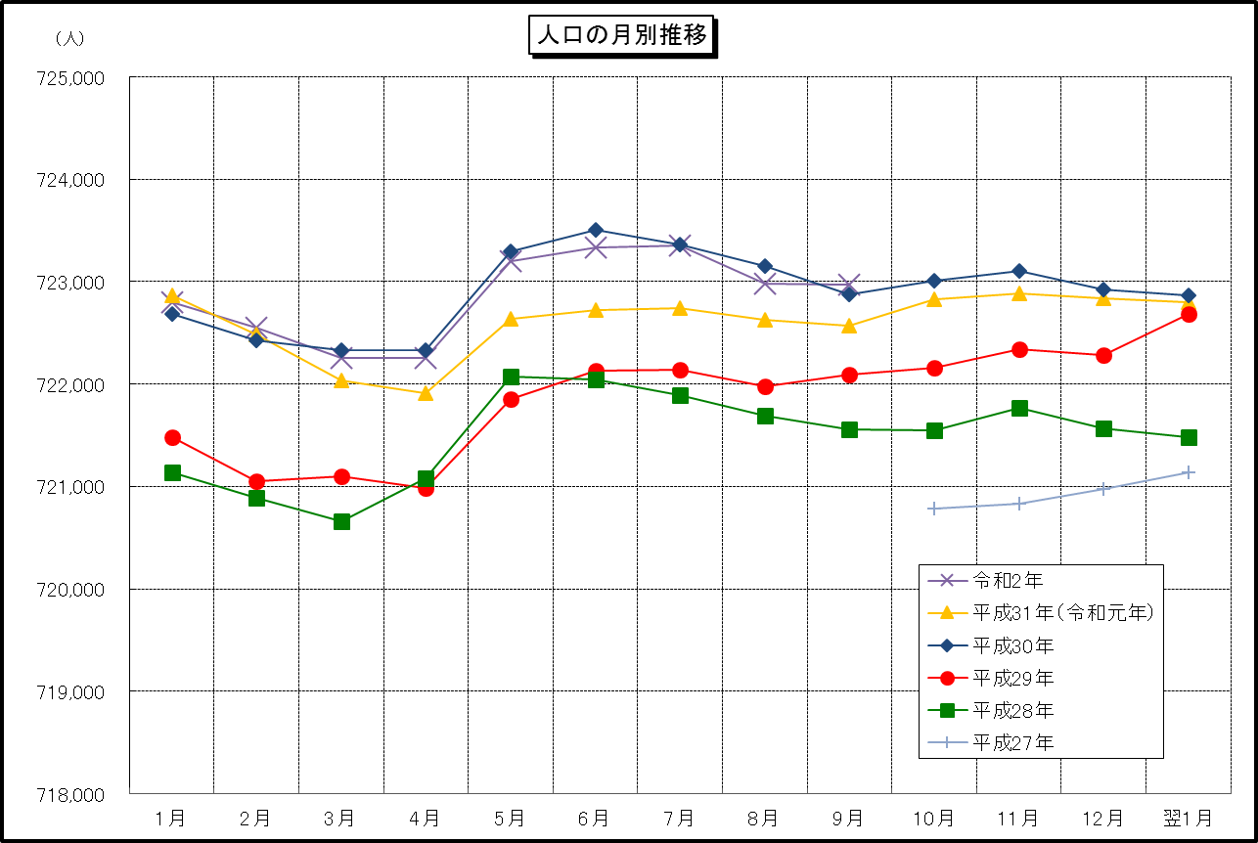

 | （注） (1) この表（折れ線グラフ）は毎月1日現在の市域での人口を表している。
 | (2) 平成27年10月1日現在からは、平成27年国勢調査結果に基づく推計人口である。

